Sheet1
장부 번역본 |  |  | 한국 예시
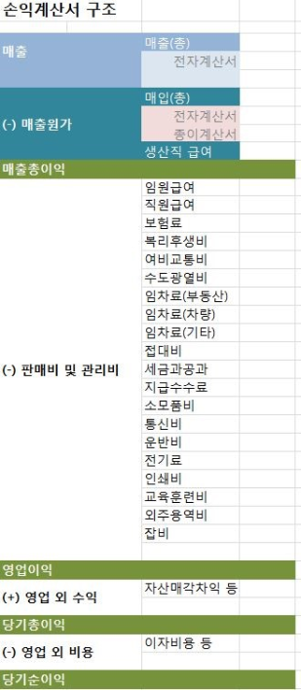
손익 계산서(PL)
 |  | 설명
매상액 | 100 | //영업수익
매출원가 | 50 | //상품재료비(제품 생산/구매비용)
매출총이익 | 50 | //매출액-매출원가
판매비 및 일반 관리비 | 20
영업이익 | 30 | //매출총이익-판매관리비
영업외 수익 | 50 | //이자, 배당금, 임대료 등(영업과 관련X)
영업외 비용 | 10 | //이자, 배당금, 임대료 등(영업과 관련X)
경상이익 | 25 | //영업이익+영업 외 수익 - 영업 외 비용
특별이익 | 20 | //??
특별손실 | 30 | //??
세전당기 순이익 | 15 | //영업이익-영업외비용
법인세등 | 5 | //소득대비 국가에 내는 법인세
당기 순이익 | 10 | //법인세비용차감전 순이익-법인세비용

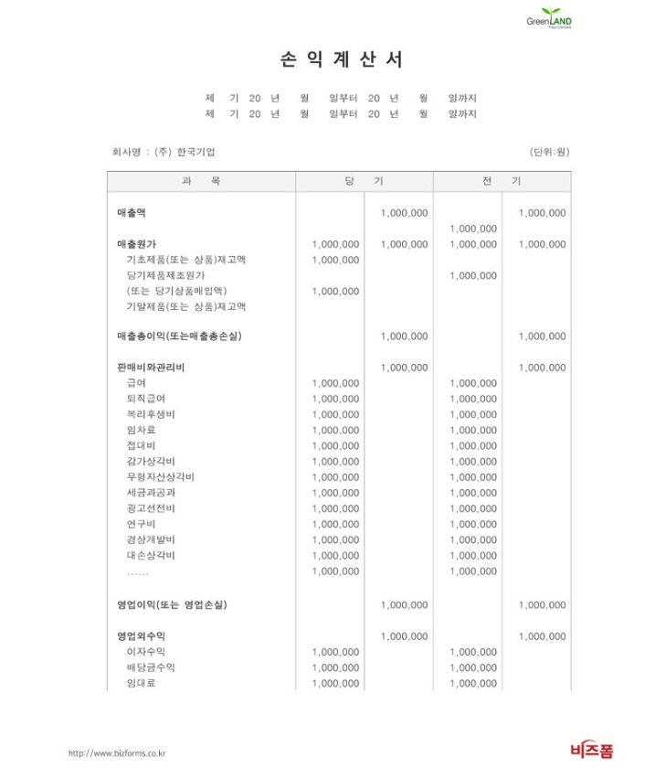
*수익에 속해있는 계정과목 종류들은 상품매출, 제품매출, 임대료, 이자수익, 수수료수익, 배당금수익, 잡이익, 유형자산처분이익, 자산수증이이익, 채무면제이익등

일본 예시)
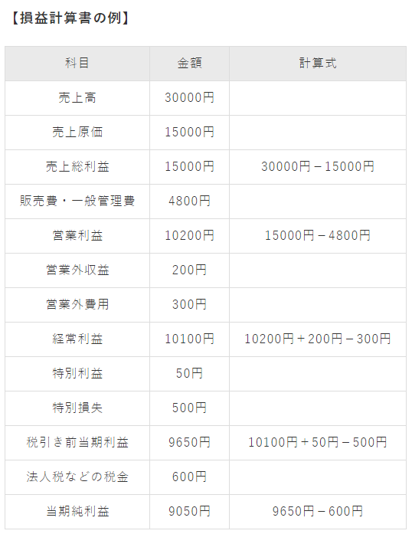
 |  | 과목금액계산식
 |  | 매출액 30000엔
 |  | 매출 원가 15000엔
 |  | 매출 총이익 15000엔 30000엔 − 15000엔
 |  | 판매비 일반 관리비 4800엔
 |  | 영업 이익 10200엔 15000엔 − 4800엔
 |  | 영업 외 수익 200엔
 |  | 영업 외 비용 300엔
 |  | 경상 이익 10100엔 10200엔+200엔 − 300엔
 |  | 특별 이익 50엔
 |  | 특별 손실 500엔
 |  | 세전 당기 이익 9650엔 10100엔+50엔 − 500엔
 |  | 법인세 등 세금 600엔
 |  | 당기 순이익 9050엔 9650엔 − 600엔

